상품제안서
초음파 부직포가방 쇼핑백 중 M자형 (30cmx35cmx10cm) | 상품코드: F30623

 |  |  |  |  |  |  | 02-412-0044 | www.easy1.co.kr
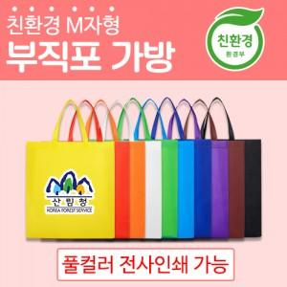

【상세/제작정보】 | <p>인쇄사이즈 최대 120x120mm</p><p>1박스 300개 6000원별도</p><p>50개 단위 비닐포장</p>

【인쇄/포장옵션】 | 풀칼라 / 포장불가능

【공급단가】 | 수량 | 500~ | 1,000~ | 3,000~ | 5,000~ | 10,000~
*VAT별도 | 단가 | 660원 | 650원 | 630원 | 610원 | 580원

【상품 URL】 | https://dev.easy1.co.kr:443/src/goods_detail.php?gdno=30623

